Layout Screen
Detail Design | Project | ASOFT - ERP.NET | ID Screen | CRMR30201 | Created By | Thị Phượng | Updated By | Thị Phượng
 | Module | ASOFT - CRM | Name Screen | Báo cáo khách hàng ngưng sử dụng | Created Date | 01/28/2015 | Updated Date | 2016-02-18

Layout |  |  |  |  |  |  | Overview
 |  |  |  |  |  |  | Sử dụng màn hình này để: Hiển thị Danh sách khách hàng ngưng sử dụng dịch vụ của cty

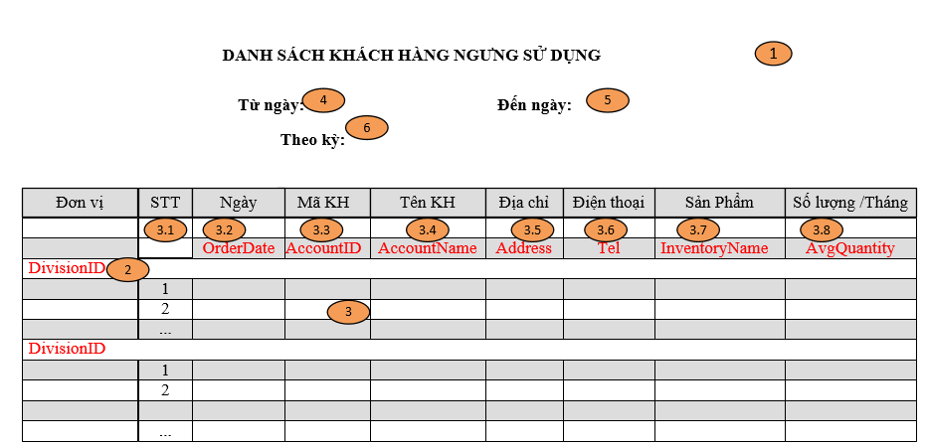

 |  |  |  |  |  |  | Flow Screen
 |  |  |  |  |  |  | Login -> ASOFT-CRM ->Menu[Báo cáo] -> Page[Báo cáo Biểu đồ] -> Click vào Link Báo cáo KH ngưng sử dụng -> Pop[Khách hàng ngưng sử dụng _ CRMF3020] -> In ->Danh sách khách hàng ngưng sử dụng

